Sheet1
（木炭・木酢液製品分析結果等報告書添付資料）

原料収集場所位置図
1 | 所属機関名称 | 株式会社○○産業

2 | 収集場所住所 | ①山林（福島県○○市）
 | （緯度、経度） | （緯度 | 37.000000 | 、 経度 | 140.000000 | ） | 世界測地系(Google表示)
 |  | 面積 | 3,852.00 | ㎡（ | 38.52 | ａ）

3 | 収集場所の状況 | (1)手入れ・清掃状況
 |  | (2)窪地、側溝等
 |  | (3)その他

4 | 原料名 | 杉
 | サンプル番号 | ㈱○○産業炭製作所－1 － 111007 － 12:00 － ○○木炭

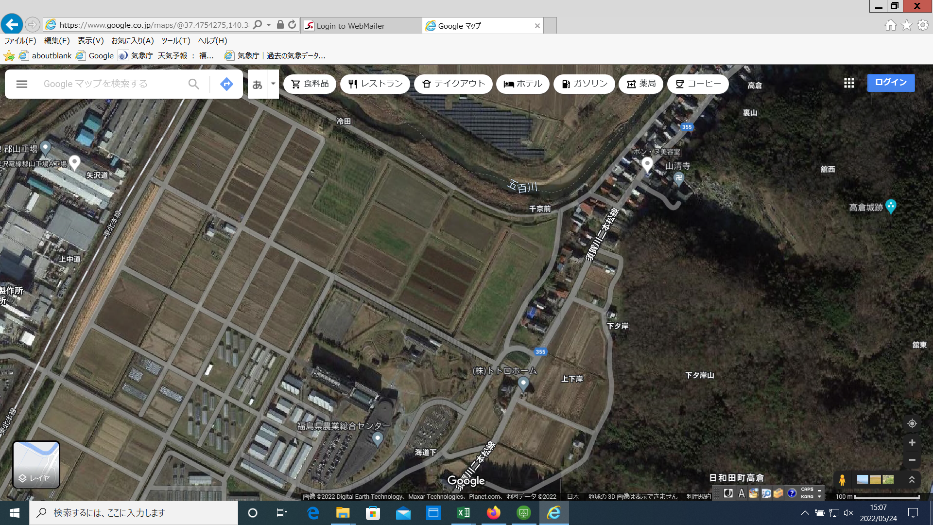
 | ＜写真＞

 | ＜拡大図＞

1

